+Задание 1
 |  | Комментарий
1. Почему практики тест-дизайна нельзя применять сразу после получения требований?
Для начала стоит ознакомиться с документации требований. Часто возникают дополнительные вопросы и стоит заранее проработать их. Потом стоит проработать план, как раз на этом этапе можно еще найти недочеты в требованиях и закрыть дыры в них. После того, как собрали максимально информацию нужно приступить к определению проверок для тестируемого объекта. И только потом к тест-дизайну. По сути главное сначала поработать с требованиями, если они будут сырые, то на этапе тест-дизайна можно закопаться в вопросах.
2. В какой ситуации классы эквивалентности и граничные значения могут существовать по отдельности? Аргументируй свой ответ и приведи примеры.
Граничные значения не могут существовать все класса эквивалентности. Класс эквивалентности может быть как диапазоном так и набором. Выходит Класс эквивалентности это диапазон значений для чисел, например "можно ввести символы от 5 до 10", 5 и 10 это граничные значения данного диапазона. А набор это например список вводимых символов разных языков, у него нет границ, поэтому не могут существовать по отдельности.
3. Что такое эквивалентность? Что такое класс эквивалентности?
Эквивалентность это тесты которые показывают один и тот же результат в каких то заданных групп. Класс эквивалентности это разделение эквивалентности на группы, в которых результат будет у каждого свой. Например работник отработавший 25 дней получает 100% оплаты, а если он отработал больше 22 дней, то 1 день равняется 4% надбавки, если меньше 25 дней, то 1 отработанный день равен 4%. от 0 до 24 - количество дней умножить на 4% 25 - 100% оплата 26 и более - 100% + каждый отработанный день * 4%
4. Можно ли исключить проверку в середине диапазона в пользу проверок на границах, входящих в диапазон? Аргументируй свой ответ.
Я думаю можно. У нас существует техника анализа граничных значений, с помощью которой мы можем проверить работает ли система внутри диапазона. Так как эта техника проверяет систему на граничных значениях, именно там могут возникать ошибки и вообще они там часто возникают. Поэтому проверить стоит саму границу, определить шаг значения и проверить значение перед границей и после границы. Тем самым, мы проверим значение внутри нашего диапазона.
5. Представь, что тебе нужно протестировать форму: у каждого поля есть валидатор. Результат работы формы зависит от комбинации данных в полях. Какие практики тест-дизайна следует применить и почему? Аргументируй свой ответ.
Для каждого поля в форме необходимо выделить КЭ, выделить классы граничных значений и обозначить шаги, и наборы значений. Потом выделяем для себя в первую очередь позитивные проврки и переходим к негативным. Если не изсользовать техники тест-дизайна, то тестирование может затянуться, так как не будет общего представления что протестировал, а что нет. Таким образом, можно упустить баги и выпустить не очень качественный продукт.
6. Какими способами можно оптимизировать количество проверок при работе с таблицами принятия решений? Аргументируй свой ответ.
Можно использовать pairwise.teremokgames.com. Главное правильно определить условия входных данных и результат, который зависит от их комбинаций. После этого мы можем составить таблицу в pairwise или использовать таблицу EXCEL. Составляем все возможные комбинации и результаты комбинаций, мы увидим полную картину будущих тест-кейсов. Но их может получится очень много, поэтому мы можешь не проверять повторяющиеся результаты комбинации, достаточно проверить 1 раз.
7. Опиши, чем чек-лист отличается от тест-кейсов. Приведи примеры, где применяют и то, и другое.
Начнем с того, что такое тест-кейс и чек-лист. Чек-лист всегда краток, по сути в нем мы описываем что мы должны протестировать, например: "Если нажать на кнопку вход, откроется поле авторизации". Тем временем Тест-кейс это инструкция с результатом.
8. Как правильно составить баг-репорт? Какие элементы баг-репорта — обязательные? Почему?
Обязательно надо прописать ID баг репорта, Заголовок, который отвечает на вопросы "Что?Где?Когда?", Шаги воспроизведения (не всегда нужны), ФР и ОР, Окружение ( система в которой проводим проверку) и приоритет бага.
9. По каким правилам составляют заголовок баг-репорта? Что будет, если составить заголовок неправильно?
Заголовок должен состоять из краткого ответа на вопрос "Что?Где?Когда?". Что? Например ответ 200 ОК, Где? отправке Post для создания курьера, Когда? Где все поля заполнены не валидными данными. Код ответа 200 OK при отправке POST для создания курьера где если все поля заполнены не валидными данными.
10. Из чего состоит клиент-серверная архитектура приложения? Кратко опиши функциональность каждого элемента.
клиент-серверная архитектура состоит из 3рех главныъ элементов, это Сервер, Клиент и Сеть. Сервер это специальное оборудование, которое хранит всю информацию и логику. А так же решает все процессы и запросы клиента. Он нужен, чтобы самая слабая машинка клиента, можно сделать сделать даже самый сложный запрос и при этом не сильно затратила свои ресурсы и просто получила ответ. Клиент этоприложение с которым работает наш пользователь/клиент, он видит только красивую картинку и кнопочки, тем временем вся логика происходит на сервере. Сеть это устройства которые помогают взаимодействовать серверу и клиенту.
11. Опиши этапы обработки запроса после того, как в адресную строку браузера вводят URL: https://yandex.ru.
1. После того как ввели URL, браузер находит ближайшую запись IP-адреса сайта, а так же отправляет запрос к DNS серверу. 2. Браузер устанавливает связь сервером. 3. Потом отправляет запрос HTTPS чтобы получить содержимое сайта 4. Тем временем сервер получает запрос, обрабатывает его и отправлят ответ браузеру. 5. Бразер получив ответ от сервера, обрабатывает и показывает содержимое сайта клиенту.
12. Что такое кэш? Зачем он нужен? Какое правило нужно соблюдать при работе с кэшем в тестировании?
Кэш это данные сайтов сохраненые на вашем устройстве, чтобы при повторном запросе данных, устройство не скачивало их снова. Тем самым данные сайта и сам сайт будут прогружаться быстрее.
13. Ты знаешь, что есть протоколы HTTP и HTTPS. - Чем отличаются HTTP и HTTPS? В каких случаях не стоит пользоваться HTTP? - Из каких компонентов состоит HTTP запрос: за что отвечает каждый? - Какие HTTP-методы ты знаешь? За что они отвечают? Приведи примеры применения разных методов. - Что такое код HTTP-ответа? Какие коды бывают?
HTTP это открытый протокол передачи данных, HTTPS закрытый или зашифрованный протокол передачи данных. НТТР состоит из стартовой строки, заголовка и тела сообщения. Стартовая строка состоит из трех компонентов метод, путь до ресурса и версия протокола. Метод это действие которое надо совершить для получения информации с сервера (Get, Delet, Post и т.д.). Путь до ресурса это путь до конкретного элемента с которым мы ходим работать. Тело сообщения говорит само за себя, это по сути сам запрос данных. Заголовок это дополнительная информация о клиенте и тип данных для клиента. HTTP методы это GET позволяет получать информацию с HTTP сервера, POST чтобы отправлять данные на сервер, PUT для загрузки содержимого запроса на указанный в этом же запросе URI, DELETE для удаления данных. Код НТТР ответа это код состояния успешно ли сервер обработал запрос. Например код 200, он состоит из кода 200 и теста OK, означает что данные обработаны успешно. Есть код 500, значит ошибка происходит на сервере. Есть еще 404, страница запрошенная клиентом не найдена на сервере.
14. Опиши, из каких компонентов может состоять URL. За что отвечает каждый из них?
Схема (Scheme) — протокол, по которому передаются данные. Например, HTTP, HTTPS. Логин:пароль указывают серверу, какой пользователь обратился к нему. К логину пользователя привязаны права доступа. Если данные передают по HTTPS, логин и пароль могут не указывать. Символ @ отделяет логин:пароль (username:password) и имя хоста:порт (hostname:port). Имя хоста:порт — доменное имя или IP-адрес сервера, к которому обращается пользователь. Хост (Host) — доменное имя или IP-адрес, к которому обращается браузер. Хранит данные веб-приложения. Порт (Port) — виртуальный номер, который сообщает серверу, в какую службу отправить запрос. Путь (Path) — месторасположение ресурса. Похоже на путь к файлу или папке в файловой системе. Параметры запроса (Query) — дополнительные параметры вида ключ=значение. Перечисляются после знака ? и разделяются через &. Фрагмент текста (fragment) или якорь (anchor) — дополнительный указатель; позволяет сразу попасть в нужную часть веб-страницы: например, к заголовку или абзацу в тексте.
15. Какие виды мобильных приложений бывают? В чём особенность каждого?
Мобильные приложения бывают веб-приложения, нативные и гибридные. Веб приложения используют клиент-сервеную архитектуру и адаптированны под мобильное устройство. Нативнаые приложения нужно устанавливать на устройство, для этого скачиваем установочный файл и устанавливаем на мобильном устройстве. Установочный файл не будет устанавливаться на другие системы отличных от мообильных. Гибритные приложения комби веба и нативных. По сути делают нативку, но внутри отображение веба.
16. Чем эмулятор отличается от реального устройства? Кратко опиши недостатки и преимущества при тестировании.
Главное преимущество эмулятора, это разнообразие эмулируемых устройств. Денег не хватит, чтобы купить все варианты моб.устройств представленных на рынке. Еще преимущество в том, что мы легко в нем можеем разрядить батарею, отключить быстро сеть, поменять время. Но есть и плохие моменты, мы не можем отследить реальное поведение начинки устройства при работе с тестируемым приложением, напрмиер нагрев батареи, нагрузка оперативной памяти. Так же работает он медленно. Ну и как много батареи реально ест приложение. Реальное устройство как раз хорошо отображает все слабые стороны эмулятора. Недостатки реального устройства, это дороговизна, некоторые устройства сложно заполучить, например как Гугл Пиксель в России.
17. Проверь, есть ли ошибки в JSON Если да, напиши номер строки с ошибкой, опиши ошибку и предложи исправление.
 | 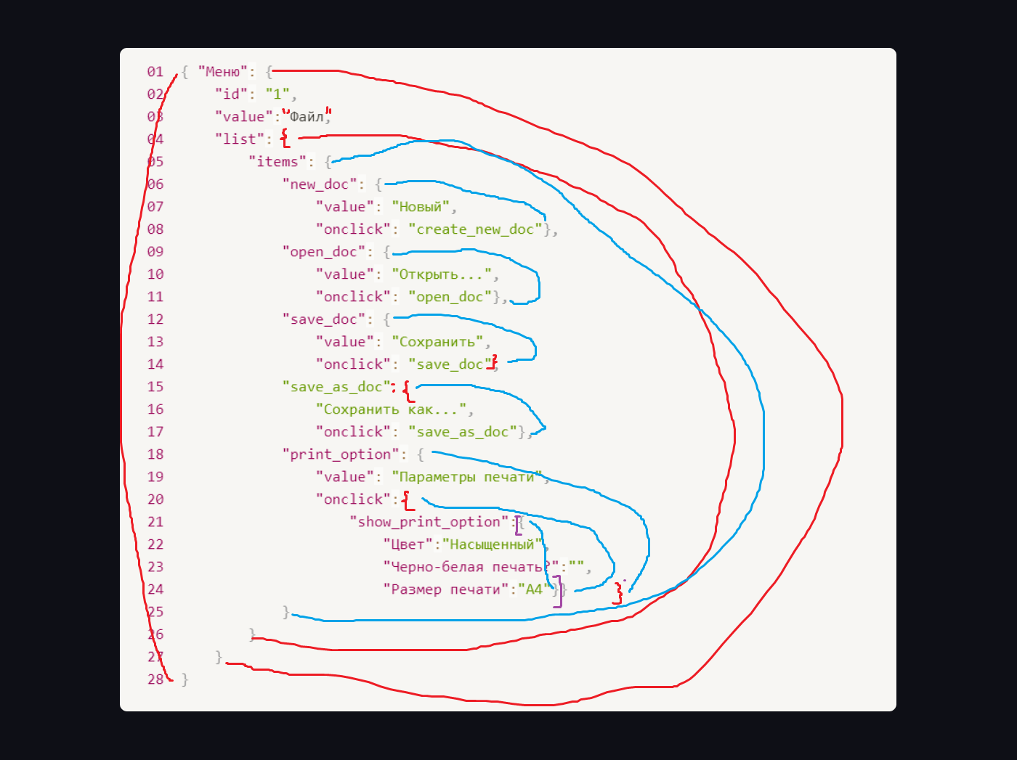
Ссылка на иллюстрацию:
https://code.s3.yandex.net/qa/schemes/diploma-29.png
во 2 строке уюрать ковычки у id (но тут я сомневаюсь) в 3тей строке слово файл надо взять в двойные ковычки, система не принимает тест без них. В 4 строке после list поставить открывающуюся фигурную скобку В 15 строке save_as_doc надо закрыть двумя точками : в 14 строке добавить закрывающую фигурную скобку в 20й Открывающую фигурную скобку в 24той закрывающую фигурную скобку show_print_opton засунуть в массив Прикрепляю справа картинку моих мыслей.
18. Что такое реляционная база данных? Чем она отличается от нереляционной?
Реляционная база данных (SQL) — база, где данные хранятся в формате таблиц, они строго структурированы и связаны друг с другом. В таблице есть строки и столбцы, каждая строка представляет отдельную запись, а столбец — поле с назначенным ей типом данных. В каждой ячейке информация записана по шаблону. Нереляционная база данных (NoSQL) — хранит данные без четких связей друг с другом и четкой структуры. Вместо структурированных таблиц внутри базы находится множество разнородных документов, в том числе изображения, видео и даже публикации в социальных сетях. В отличие от реляционных БД, NoSQL базы данных не поддерживают запросы SQL.
19. Напиши, какие виды JOIN бывают. В чем особенность каждого?
Есть три типа join-выражений: inner join это внутреннее соединение. Этот вид джойна выведет только те строки, если условие соединения выполняется. outer join делится на Left, Right и Full. LEFT возвращают все строки левой таблицы RIGHT возвращают все строки правой таблицы FULL объединет и возвращает все данные строк левой и правй таблицы
Исходные данные для заданий ниже Ты тестируешь сервис, который доставляет еду за 30 минут. Пока это маленький стартап, поэтому ты работаешь всего с четырьмя таблицами: Orders — все доставленные заказы; ORDERS_ID — ID заказов, int; USER_ID — ID пользователей, int; EMPLOYEE_ID — ID сотрудников, int; DELIVERY_TIME — время доставки в минутах, int; ITEMS — список товаров, char; Users — пользователи; USER_ID — ID пользователей, int; FULL_NAME — полное ФИО пользователя, char; PHONE — номер телефона пользователя, char; ADDRESS — адрес пользователя, char; Employees — работники; EMPLOYEE_ID — ID сотрудника, int; FIRST_NAME —имя сотрудника, char; LAST_NAME — фамилия сотрудника, char; PHONE — телефон сотрудника, char; JOB_ID — ID специализации, int; Jobs — типы работ в сервисе JOB_ID — ID специализации, int; JOB_TYPE — тип специализации, char; HOURS — число рабочих часов в неделю, int; SALARY — зарплата сотрудника с данной специализацией в рублях, int;

Ссылка на иллюстрацию:
https://code.s3.yandex.net/qa/schemes/diploma-33.png

20. В службу поддержки пришло много жалоб: заказы, в которых есть гречка, доставляют почти час, хотя сервис обещает успеть в 30 минут. Проверь, действительно ли курьеры опаздывают. Выбери все заказы, где есть хотя бы один товар - «гречка» и время доставки свыше 30 минут. В результирующей таблице должны быть ID заказов и ID курьеров. В ответе приложи SQL-запрос.
SELECT employee_id, orders_id FROM orders WHERE items LIKE '%греч%' AND delivery_time > 30; | SELECT ORDERS_ID, Orders.EMPLOYEE_ID FROM Orders JOIN Employees on Employees.EMPLOYEE_ID = Orders.EMPLOYEE_ID WHERE ITEMS ILIKE '%греч%' and DELIVERY_TIME > 30;
21. Менеджер предложил добавить новую функциональность в продукт: мониторинг, который показывает самых активных клиентов за всё время работы компании. Проверь, что список пользователей корректно выводится на экран. На этом этапе разработки достаточно проверить только ID клиентов. Выбери пять самых активных клиентов по количеству заказов. В результирующую таблицу выведи ID каждого пользователя и число заказов. Отсортируй данные по убыванию числа заказов, выбери пять самых активных клиентов. В ответе приложи SQL-запрос.
SELECT user_id, count(orders_id) AS number_of_orders FROM orders GROUP BY user_id ORDER BY number_of_orders DESC LIMIT 5; | SELECT Users.USER_ID, COUNT(Orders.ORDERS_ID) as count FROM Users JOIN Orders on Orders.USER_ID = Users.USER_ID GROUP BY Users.USER_ID ORDER BY (count) desc LIMIT 5;
22. Из бухгалтерии пришёл баг-репорт: зарплаты сотрудников рассчитываются некорректно. Оказалось, что почти все ошибки в расчётах — в расчётных листах менеджеров. Выведи список ID всех сотрудников, у которых в специализации содержится «менеджер», с зарплатой больше 70 000 рублей. В ответе приложи SQL-запрос.
SELECT Employees.EMPLOYEE_ID FROM Employees JOIN Jobs on Jobs.JOB_ID = Employees.JOB_ID WHERE JOB_TYPE ILIKE '%менеджер%' and SALARY > 70000;
23. Изучи три ситуации и ответь на вопрос: стоит ли писать автотесты в этом случае? Аргументируй свой ответ. 1) Проект существует давно, у него написано много ручных тестов. 2) Проект временный: продлится всего несколько месяцев. 3) Проект нестабилен: в функциональность часто вносят изменения.
1) В устоявшейся системе лучше уже включать автотесты, так как глобальные изменения в системе редкие, но с добавлением даже малого функционала, надо убедиться, что все взаимосвязанные системы работают стабильно. Поэтому тестировщику легче будет не проверять вручную все взаимосвязанные системы вручную. 2) Если несколько месяцев, то чисто финансово не выгодно нанимать автотестера. И вручную будет проще и быстрее проверить. 3) Если очень частые изменения в структуре, то не желательно делать автотесты, опять же это затратно для бизнеса, а во вторых, лучше автотесты писать на устоявшиеся элементы системы.

+Задание 2 артефакты
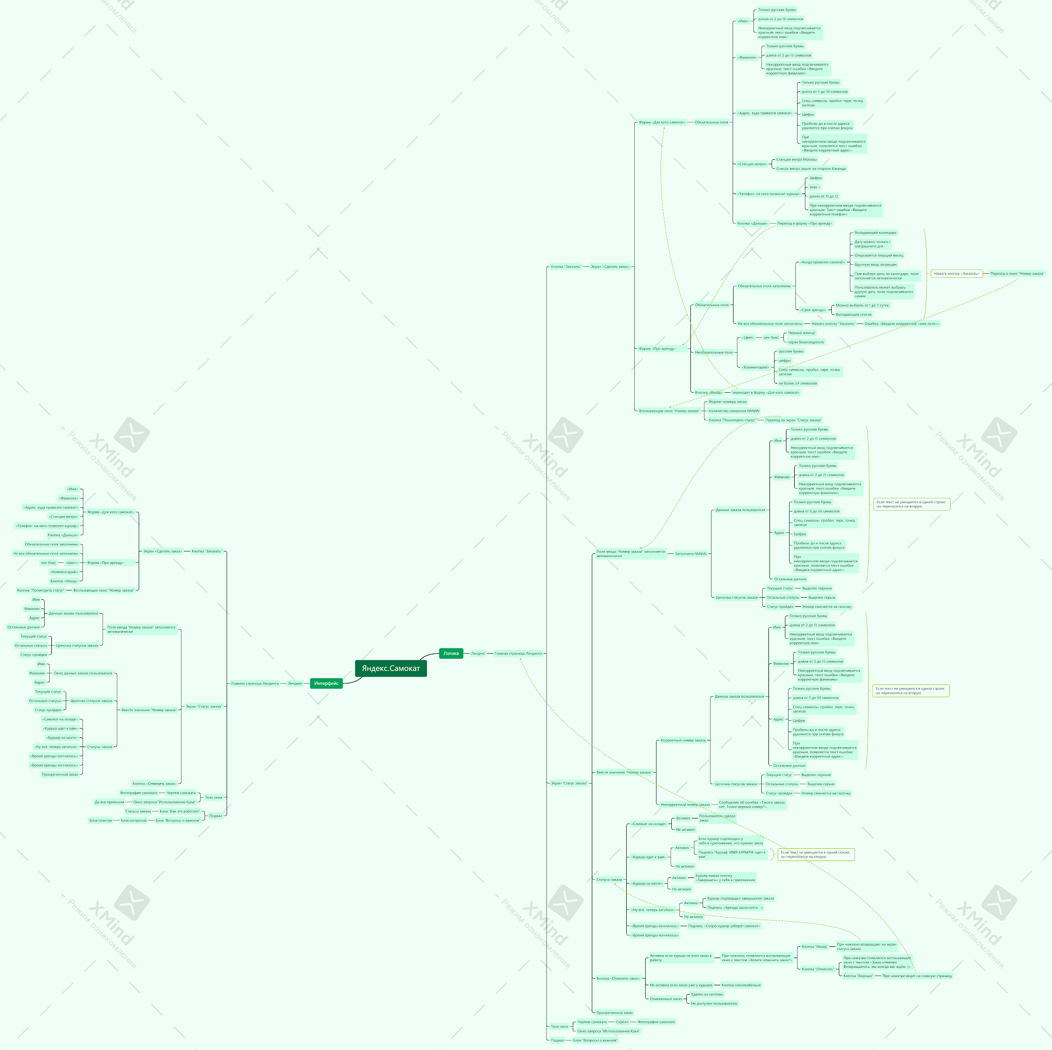
Скриншоты

